第二阶段字段
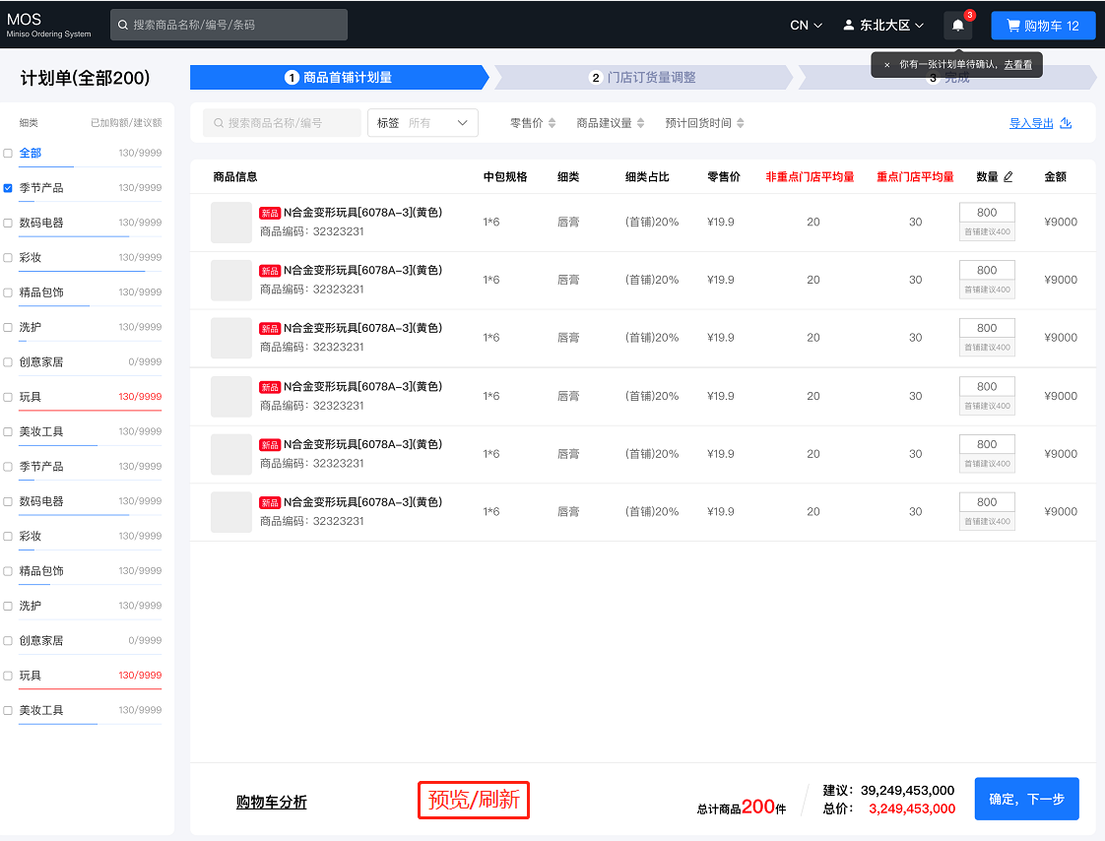
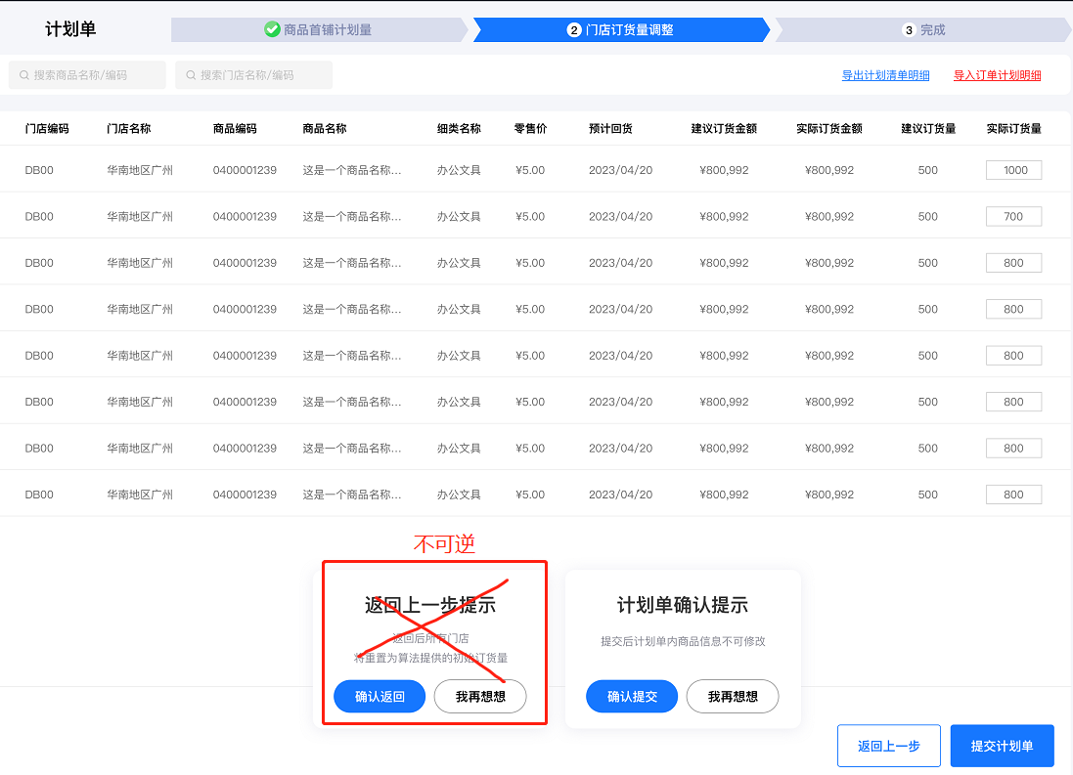
 | 第二阶段
 | 细类汇总 |  |  | 大区整季订货量：1000 |  |  | 建议首铺量：30 |  | 当前铺货量：50
名称 | 大类 | 中类 | 小类 | 细类 | 整季订货量 | 建议首铺量 | 建议首铺金额 | 当前首铺量 | 当前首铺金额 | 首铺量占比 | 店均首铺陈列米数 | 店均首铺量 | 去年售罄率 | 前年售罄率
解释 | 大类名称 | 中类名称 | 小类名称 | 细类名称 | 整季订货量 可能无数据 | 大区/门店建议首铺量 | 大区/门店建议首铺量的金额 | 实时输入的首铺量 | 汇总实时输入的首铺量的零售价 | 当前首铺量/整季订货量 | 当前首铺量*细类米数陈列量 | 当前首铺量/首铺门店数 | 中台下发数据 | 中台下发数据
示例 | 生活百货 | 生活百货 | 杯类 | 保温杯/壶 | 1000 | 300 | 1800 | 500 | 3000 | 50.0% | 1000 | 6 | 20% | 20%

 | 加个筛选：可以展示省份维度的？以及门店等级

